原紙
調味料データ

0009
赤ぽん酢 300ｍｌ
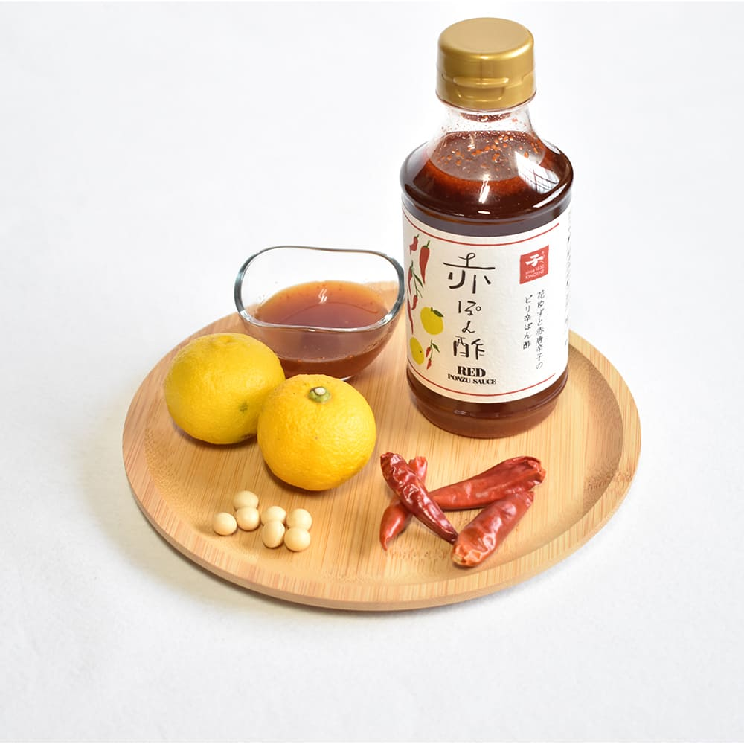 |  |  |  |  |  | 製造工場所在地 |  | 千葉県野田市
 |  |  |  |  |  | 商品特徴
 |  |  |  |  |  | 赤唐辛子の辛味と花ゆずのさわやかな果汁感を合わせたピリッと辛い柚子こしょう風味のぽん酢です。辛味と酸味のバランスにこだわり、後を引く美味しさに仕上げました。 調味料選手権 2021 鍋部門 最優秀賞受賞

 |  |  |  |  |  | どんな方へ？

 |  |  |  |  |  | どんなシーンで？

 |  |  |  |  |  | 使用特殊原材料
 |  |  |  |  |  | 花ゆず
商品コピー |  |  |  |  |  | 食べ方
花ゆずと赤唐辛子のピリ辛ぽん酢 |  |  |  |  |  | 鍋もの、サラダ、冷奴、餃子、焼肉など様々なお料理にお使いいただけます。

非合理性
花ゆずを使用
原料原産地 |  |  |  |  |  | アレルギー
しょうゆ：国内製造 |  |  |  |  |  | 大豆・小麦・りんご
原材料表示
しょうゆ（大豆・小麦を含む、国内製造）、醸造酢（りんごを含む）、果糖ぶどう糖液糖、花ゆずペースト（花ゆず、砂糖）、砂糖、食塩、唐辛子/アルコール、調味料（アミノ酸等）、増粘剤（キサンタン）

社名 | キノエネ醤油 |  |  |  |  |  |  |  | 担当窓口
郵便番号 |  |  |  | 住所 |  |  | 千葉県野田市中野台157
電話 | 04-7125-4115 |  |  | FAX
E-MAIL

ケース入数 |  |  |  | JAN |  |  | 4901431402004 |  |  |  | 最小LOT
小売希望価格 | 778 |  | 円 | 納入価格 |  |  |  |  |  | 円 | 値入率 | 100.00%
賞味or消費期限 |  |  |  | 流通温度帯

商品サイズ | 縦mm | 奥行きmm |  |  | 高さmm |  | 商品重量 |  |  | ｇ | ケース重量 |  | Kg
 |  |  |  |  |  |  | 容物
ケースサイズ | 縦mm | 奥行きmm |  |  | 高さmm |  | ラベル
 |  |  |  |  |  |  | 外箱

小売店
AMAZON | 2本1948円 3本2580円 送料無料 |  |  |  |  |  | 楽天 |  |  | 1本1340円 2本1980円 3本2580円 送料無料
道満調味料研究所 Instagram
道満所長 Blog

記入例
調味料データ

0001
みどりのラー油 45ｇ
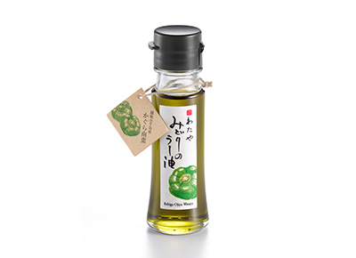 |  |  |  |  |  | 製造工場所在地 |  | 新潟県新潟市
 |  |  |  |  |  | 商品特徴
 |  |  |  |  |  | 新潟県小千谷市特産のかぐら南蛮を原料にしたみどり色のラー油です。少し遅れてくるさわやかな辛味が料理の味を引き立てます。きれいなみどり色が料理の色合いを際立たせて美味しく見せます。 2020調味料選手権辛味部門最優秀賞受賞 2018調味料選手権審査員特別賞受賞（伝説の家政婦賞） 料理王国100選2017優秀賞受賞・2018・2019選定商品

 |  |  |  |  |  | どんな方へ？
 |  |  |  |  |  | 少し辛い物が好きな女性
 |  |  |  |  |  | どんなシーンで？
 |  |  |  |  |  | 日常の食卓にちょっとした驚きを与える
 |  |  |  |  |  | 使用特殊原材料
 |  |  |  |  |  | かぐら南蛮
商品コピー |  |  |  |  |  | 食べ方
いつものメニューが変わる。 美味しさを引き出す魔法の一滴。 |  |  |  |  |  | ①スープやラーメンなどに数滴垂らすと劇的な味のの変化を楽しめます。②鍋物や冷奴、そばうどんの薬味としてもお使いください。③トマトとモッツァレラのカプレーゼなど、オリーブオイルの代わりにも。④生野菜とラー油をかけて、ちょい辛サラダのできあがり。

非合理性
原料指定：かぐら南蛮
原料原産地 |  |  |  |  |  | アレルギー
大豆:アメリカ、ブラジル等 |  |  |  |  |  | ごま、大豆
原材料表示
食用大豆、食用なたね油、食用ごま油、かぐら南蛮粉末、ハラペーニョ粉末、香辛料抽出物、香料、着色料（クチナシ、ウコン）、酸化防止剤（V.E）

社名 | 株式会社 わたや |  |  |  |  |  |  |  | 担当窓口 |  |  | 和田正樹
郵便番号 | 947-0021 |  |  | 住所 |  |  | 新潟県小千谷市本町2-3-34
電話 | 0258-82-2258 |  |  | FAX |  |  | 0258-83-4741
E-MAIL | info@watayasoba.co.jp

ケース入数 | 20本 |  |  | JAN |  |  | 45600447750204 |  |  |  | 最小LOT |  | 2ケース
小売希望価格 | 680 |  | 円 | 納入価格 |  |  | 450 |  |  | 円 | 値入率 |  | 33.82%
賞味or消費期限 | 180日 |  |  | 流通温度帯 |  |  | 常温

商品サイズ | 縦mm | 奥行きmm |  |  | 高さmm |  | 商品重量 |  | 143 | ｇ | ケース重量 |  | 3.14 | Kg
 | 40 | 40 |  |  | 125 |  | 容物 |  | 瓶：ガラス、キャップ：ポリエチレン
ケースサイズ | 縦mm | 奥行きmm |  |  | 高さmm |  | ラベル |  | 紙
 | 190 | 240 |  |  | 140 |  | 外箱 |  | 段ボール

小売店
AMAZON | 2本セット 1446円 2000円以上送料無料 |  |  |  |  |  | 楽天 |  |  | 1本 1380円 送料無料
道満調味料研究所 Instagram
道満所長 Blog |  |  |  | https://note.com/dohman_cho_ken/n/n09586f92a591

